Capítulo 3
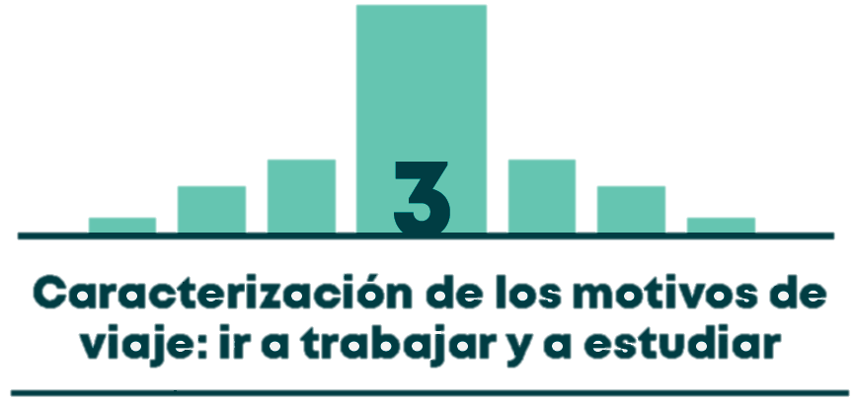

Gráfico 3.1 | DISTRIBUCIÓN MODAL DE LOS VIAJES AL TRABAJO. DÍA HÁBIL Y CON VIAJES PEATONALES MAYORES (O IGUALES) A 15 MINUTOS
Gráfico 3.2 | DISTRIBUCIÓN MODAL DE LOS VIAJES HACIA EL TRABAJO SEGÚN ESTRATO DE LA VIVIENDA. DÍA HÁBIL Y CON VIAJES PEATONALES MAYORES (O IGUALES) A 15 MINUTOS
Mapa 3.1 | DISTRIBUCIÓN MODAL DE LOS VIAJES HACIA EL TRABAJO SEGÚN LOCALIDAD DE RESIDENCIA. DÍA HÁBIL Y CON VIAJES PEATONALES MAYORES (O IGUALES) A 15 MINUTOS
Gráfico 3.3 | DISTRIBUCIÓN HORARIA DE LOS VIAJES TOTALES Y HACIA EL TRABAJO. DÍA HÁBIL Y VIAJES PEATONALES MAYORES (O IGUALES) A 15 MINUTOS
Gráfico 3.4 | TIEMPO PROMEDIO DE VIAJE HACIA EL TRABAJO EN MODOS PRINCIPALES. DÍA HÁBIL Y VIAJES PEATONALES MAYORES (O IGUALES) A 15 MINUTOS
Mapa 3.2 | ZONAS DE GENERACIÓN DE VIAJES HACIA EL TRABAJO POR UPZ. DÍA HÁBIL Y VIAJES PEATONALES MAYORES (O IGUALES) A 15 MINUTOS
Mapa 3.3 | ZONAS DE ATRACCIÓN DE VIAJES HACIA EL TRABAJO POR UPZ. DÍA HÁBIL Y VIAJES PEATONALES MAYORES (O IGUALES) A 15 MINUTOS
Gráfico 3.5 | DISTRIBUCIÓN MODAL DE LOS VIAJES HACIA EL COLEGIO. DÍA HÁBIL Y CON VIAJES PEATONALES MAYORES (O IGUALES) A 15 MINUTOS
Gráfico 3.6 | DISTRIBUCIÓN MODAL DE LOS VIAJES HACIA EL COLEGIO SEGÚN ESTRATO DE LA VIVIENDA. DÍA HÁBIL Y CON VIAJES PEATONALES MAYORES (O IGUALES) A 15 MINUTOS
Mapa 3.4 | DISTRIBUCIÓN MODAL DE LOS VIAJES HACIA EL COLEGIO SEGÚN LOCALIDAD DE RESIDENCIA. DÍA HÁBIL Y CON VIAJES PEATONALES MAYORES (O IGUALES) A 15 MINUTOS
Gráfico 3.7 | DISTRIBUCIÓN HORARIA DE LOS VIAJES TOTALES Y HACIA EL COLEGIO. DÍA HÁBIL Y VIAJES PEATONALES MAYORES (O IGUALES) A 15 MINUTOS
Gráfico 3.8 | TIEMPO PROMEDIO DE VIAJE HACIA EL COLEGIO EN MODOS PRINCIPALES. DÍA HÁBIL Y VIAJES PEATONALES MAYORES (O IGUALES) A 15 MINUTOS
Mapa 3.5 | ZONAS DE GENERACIÓN DE VIAJES HACIA EL COLEGIO POR UPZ. DÍA HÁBIL Y VIAJES PEATONALES MAYORES (O IGUALES) A 15 MINUTOS
Mapa 3.6 | ZONAS DE ATRACCIÓN DE VIAJES HACIA EL COLEGIO POR UPZ. DÍA HÁBIL Y VIAJES PEATONALES MAYORES (O IGUALES) A 15 MINUTOS
Gráfico 3.9 | DISTRIBUCIÓN MODAL DE LOS VIAJES HACIA LA UNIVERSIDAD/INSTITUTO. DÍA HÁBIL Y CON VIAJES PEATONALES MAYORES (O IGUALES) A 15 MINUTOS
Gráfico 3.10 | DISTRIBUCIÓN MODAL DE LOS VIAJES HACIA LA UNIVERSIDAD/INSTITUTO SEGÚN ESTRATO DE LA VIVIENDA. DÍA HÁBIL Y CON VIAJES PEATONALES MAYORES (O IGUALES) A 15 MINUTOS
Mapa 3.7 | DISTRIBUCIÓN MODAL DE LOS VIAJES HACIA LA UNIVERSIDAD/INSTITUTO SEGÚN LOCALIDAD DE RESIDENCIA. DÍA HÁBIL Y CON VIAJES PEATONALES MAYORES (O IGUALES) A 15 MINUTOS
Gráfico 3.11 | DISTRIBUCIÓN HORARIA DE LOS VIAJES TOTALES Y HACIA LA UNIVERSIDAD/INSTITUTO. DÍA HÁBIL Y VIAJES PEATONALES MAYORES (O IGUALES) A 15 MINUTOS
Gráfico 3.12 | TIEMPO PROMEDIO DE VIAJE HACIA LA UNIV/INSTITUTO EN MODOS PRINCIPALES. DÍA HÁBIL Y VIAJES PEATONALES MAYORES (O IGUALES) A 15 MINUTOS
Mapa 3.8 | ZONAS DE GENERACIÓN DE VIAJES HACIA LA UNIVERSIDAD/INSTITUTO POR UPZ. DÍA HÁBIL Y VIAJES PEATONALES MAYORES (O IGUALES) A 15 MINUTOS
Mapa 3.9 | ZONAS DE ATRACCIÓN DE VIAJES HACIA LA UNIVERSIDAD/INSTITUTO POR UPZ. DÍA HÁBIL Y VIAJES PEATONALES MAYORES (O IGUALES) A 15 MINUTOS

